Summary table
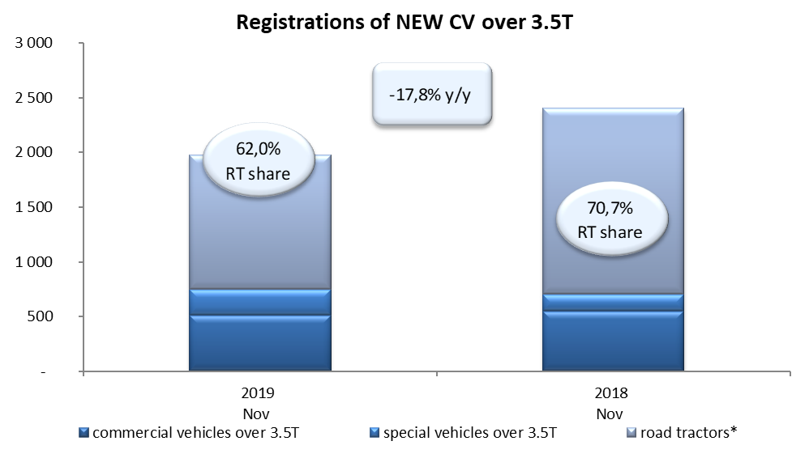
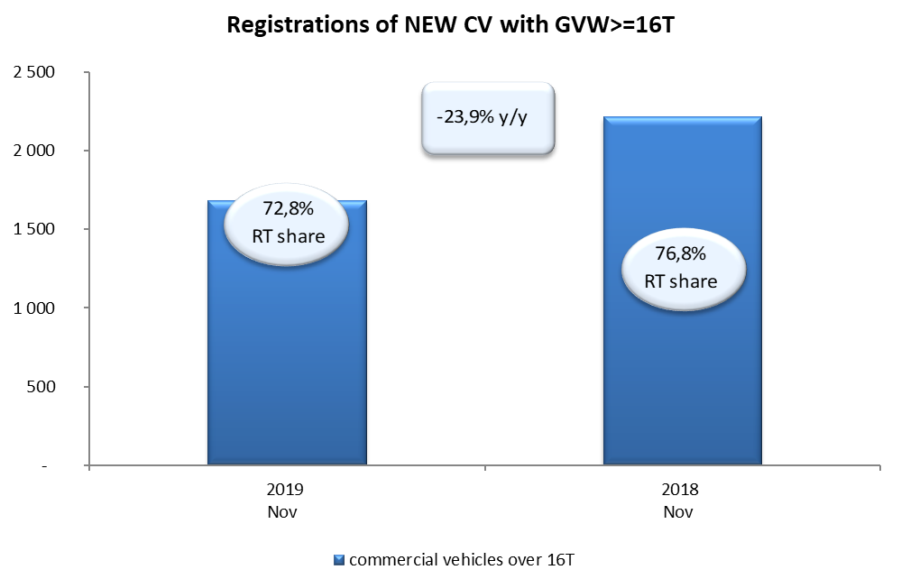
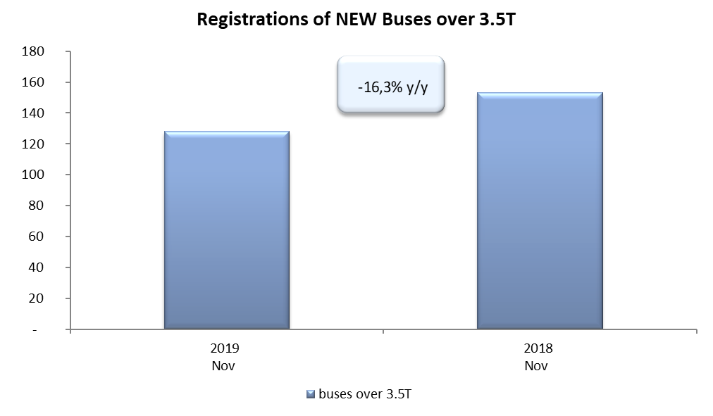
PZPM based on CEP (Ministry of Digital Affairs) |  |  |  |  |  | 08/11/2019
 |  |  |  |  |  | units
FIRST REGISTRATIONS OF NEW COMMERCIAL VEHICLES OVER 3.5T
 | 2019 Nov | 2018 Nov | % change y/y | 2019 Jan - Nov | 2018 Jan - Nov | % change y/y
CV - TOTAL | 1,976 | 2,404 | -17.8% | 26,689 | 27,854 | -4.2%
commercial vehicles over 3.5T | 511 | 552 | -7.4% | 6,319 | 6,266 | 0.8%
special vehicles over 3.5T | 239 | 153 | 56.2% | 1,066 | 810 | 31.6%
road tractors* | 1,226 | 1,699 | -27.8% | 19,304 | 20,778 | -7.1%
BUSES - TOTAL | 128 | 153 | -16.3% | 2,324 | 2,501 | -7.1%
buses over 3.5T | 128 | 153 | -16.3% | 2,324 | 2,501 | -7.1%
COMMERCIAL VEHICLES - TOTAL | 2,104 | 2,557 | -17.7% | 29,013 | 30,355 | -4.4%
*/ The data does not cover new registrations of domestic producers their own brands

